Sheet1
Instructional Planning
 |  | (The process of systematically planning, developing, evaluating and managing the instructional process by using principles of teaching and learning - D.O. 42, s. 2016)

Detailed Lesson Plan (DLP) Format

DLP Blg.: | Asignatura: |  |  | Baitang: | Kwarter: | Oras(haba): |  | Petsa:
3 | Araling Panlipunan |  |  | 4 | 1 | 40 |  | Hunyo 7, 2017
Gabayan ng Pagkatuto: |  |  | Natatalakay ang konsepto ng bansa |  |  |  | Code:
(Taken from the Curriculum Guide) |  |  |  |  |  |  | AP4AAB-Ia-1
Susi ng Konsepto ng Pag-unawa |  |  | Ang mga magulang at mga ninuno natin ay mayroong mga pamanang bagay, tradisyon, kaugalian at iba pa. Ang pinakamahalagang pamana ng isang magulang sa anak, ay hindi lupa o kayamanan kundi edukasyon.
Domain |  | Adapted Cognitive Process Dimensions (D.O. No. 8, s. 2015) |  | Mga Layunin:
Knowledge The fact or condition of knowing something with familiarity gained through experience or association |  | Remembering (Pag-alala) |  | Napag-uusapan ang mga pamanang nasunod mula sa mga magulang at mga ninuno ng bansa
 |  | Understanding (Pag-unawa)

Skills The ability and capacity acquired through deliberate, systematic, and sustained effort to smoothly and adaptively carryout complex activities or the ability, coming from one's knowledge, practice, aptitude, etc., to do something |  | Applying (Pag-aaplay) |  | Naisasadula ang mga pamanang nasunod mula sa mga magulang at mga ninuno.
 |  | Analyzing (Pagsusuri)
 |  | Evaluating (Pagtataya)
 |  | Creating (Paglikha)

Attitude (Pangkasalan) |  | Valuing |  | Napapahalagahan ang mga pamana ng ating mga magulang at mga ninuno sa pamamagitan ng paggawa ng picture collage
Values (pagpapahalaga) |  | Valuing |  | Pag-aalaga sa mga pamana ng mga ninuno
2. Content (Nilalaman) |  |  |  | Pagkilala sa bansa - Mga Iba't Ibang Pamana ng Mga Ninuno
3. Learning Resources (Kagamitan) |  |  |  | CG xii, 'Unplugged' _ NESTLE SHORT FILM ANTHOLOGY _ Nestlé PH" at "Mga Unang Tao Sa Pilipinas" sa website na www.youtube.com, Laptop, http://www.philstar.com/para-malibang/2014/03/16/1301411/10-sinaunang-pamahiin, tsart, Rubrik ng Pagsasadula, Semantic Map
4. Pamamaraan
4.1 Panimulang Gawain |  |  | Balitaan Tumawag ng ilang bata na mag-uulat sa narinig/nabasang balita. Gabayan ang mga batang nag-uulat ng balita.
3 |  | minuto
4.2 Gawain |  |  |  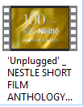 Magpakita ng video na pinamagatang "'Unplugged' _ NESTLE SHORT FILM ANTHOLOGY _ Nestlé PH" "Mga Unang Tao Sa Pilipinas Pamana".
5 |  | minuto
4.3 Analisis |  |  | 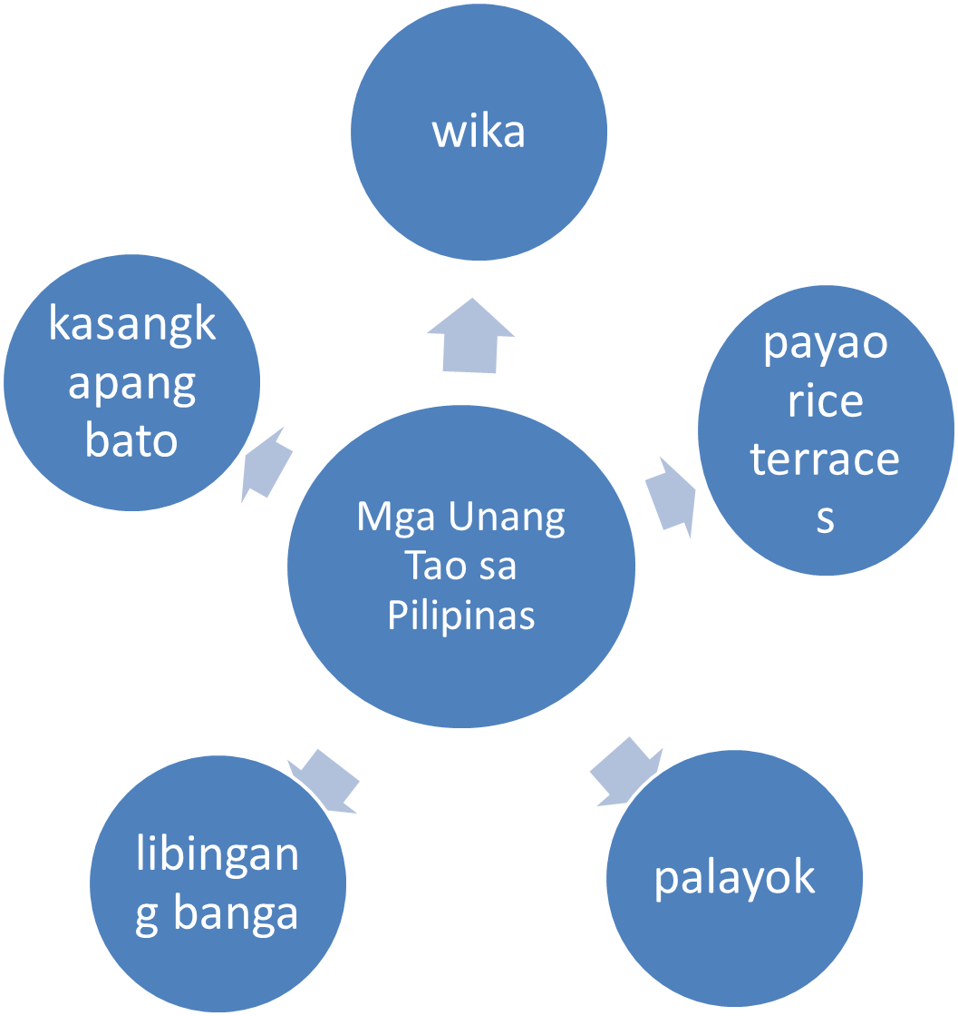 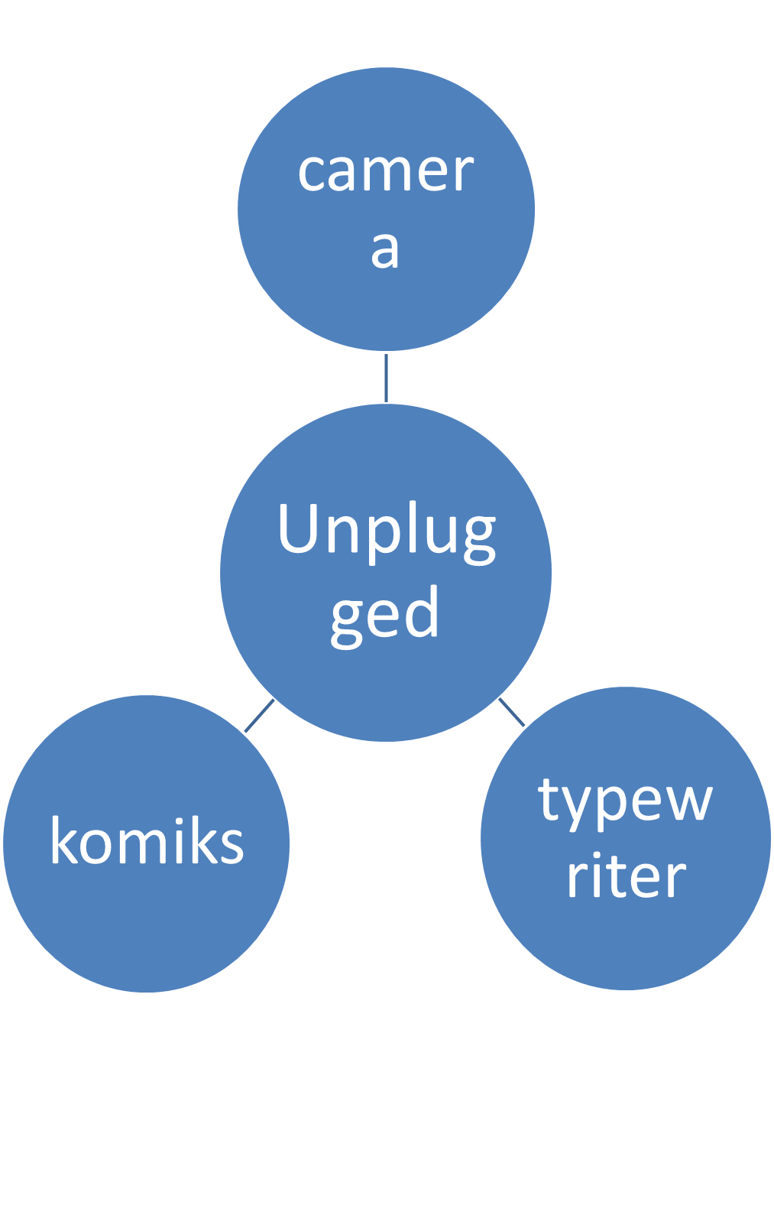 Ipasagot sa mga mag-aaral ang mga katanungan: a. Ano-ano ang pamanang ginagamit ng ating mga ninuno noong unang panahon na makikita sa video clips ? Isulat ng guro ang mga sagot ng mga bata gamit ang semantic map. b. Paano natin pahahalagahan ang mga ito? Mga Sagot: a. b. Mapahahalagahan natin ang mga pamanang ito sa pamamagitan ng pag-aalaga at pagpapakita ng respeto sa mga bagay na ito upang makikita pa ito ng mga susunod na henerasyon. (Tanggapin ang iba pang kaparehong sagot.)
5 |  | minuto
4.4 Abstraksiyon |  |  | Ano-anong bagay ang ipinamana sa inyo ng inyong mga magulang? Alin sa mga ito ang pinakamahalaga? Sagot: Ang mga magulang at mga ninuno natin ay mayroong mga pamanang bagay, tradisyon, kaugalian at iba pa. Ang pinakamahalagang pamana ng isang magulang sa anak, ay hindi lupa o kayamanan kundi edukasyon.
5 |  | minuto
4.5 Aplikasyon |  |  | Pangkatang Gawain: A. Hatiin ang klase sa lima. B. Bigyan ng limang (5) minuto upang makapaghanda sa presentasyon ang lahat ng grupo. C. Bawat pangkat ay magsasadula ng mga pamanang nasunod nila sa kanilang mga magulang at mga ninuno. D. Pagtatanghal ng bawat pangkat sa harap ng klase sa loob ng isang (1) minuto.
12 |  | minuto
4.6 Assessment (Pagtataya) |  |  | Anlysis of Learners' Products |  | Panuto: Magtala ng tig-isang pamana na nasunod natin sa ating mga magulang at ninuno batay sa binanggit sa bawat bilang. 1. Awit 4. Laro 2. Kagamitan 5. Kuwento 3. Pamahiin
5 |  | minuto
4.7 Takdang-Aralin |  |  | Enhancing / improving the day’s lesson |  | Panuto: Humanap ng mga larawan na nagpapakita ng pamana ng ating mga magulang at mga ninuno. Pagkatapos, gupitin o i-print ang mga ito at gumawa ng picture collage sa pamamagitan ng pagdikit nito sa isang long bond paper.
3 |  | minuto
4.8 Panapos na Gawain |  |  | Ipaawit sa mga bata ang awiting "Manang Biday" na nakasulat sa tsart.
2 |  | minuto
5. Remarks
6. Reflections
A. No. of learners who earned 80% in the evaluation. |  |  |  |  | C. Did the remedial lessons work? No. of learners who have caught up with the lesson.
B. No. of learners who require additional activities for remediation. |  |  |  |  | D. No. of learners who continue to require remediation.
E. Which of my learning strategies worked well? Why did these work?
F. What difficulties did I encounter which my principal or supervisor can help me solve?
G. What innovation or localized materials did I use/discover which I wish to share with other teachers?

Prepared by:
Name: | SALOME A. CASQUEJO |  |  |  | School: | Day-as Elementary School
Position/ Designation: | TEACHER 2 |  |  |  | Division: | Cebu
Contact Number: | 9231479689 |  |  |  | Email address: | salomecasquejo4@gmail.com,

 |  |  |  |  |  |  |  |  | attitude
 |  |  |  |  |  |  |  |  | Receiving Phenomena
 |  |  |  |  |  |  |  |  | Responding to Phenomena
 |  |  |  |  |  |  |  |  | Valuing
 |  |  |  |  |  |  |  |  | Organization
 |  |  |  |  |  |  |  |  | Internalizing values
 |  |  |  |  |  |  |  |  | assignment
 |  |  |  |  |  |  |  |  | Reinforcing / strengthening the day’s lesson
 |  |  |  |  |  |  |  |  | Enriching / inspiring the day’s lesson
 |  |  |  |  |  |  |  |  | Enhancing / improving the day’s lesson
 |  |  |  |  |  |  |  |  | Preparing for the new lesson

 |  |  |  |  |  |  |  |  | assessment
 |  |  |  |  |  |  |  |  | Observation
 |  |  |  |  |  |  |  |  | Talking to Learners/ Conferencing
 |  |  |  |  |  |  |  |  | Anlysis of Learners' Products
 |  |  |  |  |  |  |  |  | Tests

